LISTA

 |  |  | Aumento
 |  |  | Bajaron
 |  |  | Nuevo
 |  |  | 11-2398-8378
 |  |  | ENLACE DIRECTO AL WHATSAPP
 |  |  | TIENDADISTRIBUIDORASOFIA@GMAIL.COM

 |  |  | VER UBICACION EN GOOGLE MAPS
INDICE
REPUESTOS RHEEM - SAIAR - SHERMAN ORIGINALES
Calefon Sin Llama Piloto RHEEM - SAIAR
Solares (tss12sa - tss24sa - tsp24sa)
Termotanque Residencial (Gas/Electrico) - RHEEM - SAIAR - SHERMAN
Termotanque Alta Potencia
Termotanque Comercial (250/300)
ARTEFACTOS RHEEM - SAIAR - SHERMAN
Calderas |  |  |  |  | LO TRAEMOS A PEDIDO
Calefones
Termotanques |  |  |  |  |  |  |  | CONSULTE DESCUENTOS VIGENTES
Termotanques Solares |  |  |  |  | LO TRAEMOS A PEDIDO
 | Repuestos RHEEM - SAIAR - SHERMAN Originales |  |  | 2026-08-18
 |  | 
 | Repuestos Calefon Sin Llama Piloto RHEEM - SAIAR
RH01 | SD64573500 | FLOW-SWITCH BITRON R - 14L |  | $ 56,616
RH02 | SD64540900 | INTERRUPTOR ENCENDIDO APAGADO S7 - R 14L |  | $ 10,821
RH03 | SD64541000 | ELECTROVÁLVULA S7 7LT |  | $ 53,005
RH04 | SD64539600 | ELECTROVÁLVULA S7 14L |  | $ 53,005
RH05 | SD64540800 | MODULO DE CONTROL BEYOND |  | $ 84,036
RH06 | SD64539500 | PERILLA REGULACIÓN S7-14L |  | -
RH07 | SD64540700 | SENSOR TEMPERATURA 100º S7-7L |  | $ 7,687
RH08 | SD64540500 | SENSOR TEMPERATURA 80º S7-7L |  | $ 7,687
RH09 | SD64572700 | VÁLVULA DE SEGURIDAD PLÁSTICA R - S - 7L/14L |  | $ 8,243
RV 7154 | SD64561900 | CAJA PORTAPILAS DOBLE |  | $ 6,534
RV 7155 | SD64541200 | CONJUNTO BUJIAS (3 BUJIAS + SOPORTE) |  | $ 26,738
RV 7156 | SD64540100 | DISPLAY |  | $ 33,609
RV 7157 | SD64540200 | SONDA NTC |  | $ 10,125
 | Repuestos Solares (tss12sa - tss24sa - tsp24sa) |  |  | 0
RH10 | SD74361000 | ARO NEGRO DECORATIVO TSP |  | $ 3,592
RH11 | SD74131100 | ARO NEGRO DECORATIVO TSS |  | $ 1,087
RH12 | SD74176800 | O-RING DE SILICONA |  | $ 2,299
RH13 | SD34165000 | RESISTENCIA 1 1/4 |  | $ 127,486
 | Repuestos Termotanque Residencial (Gas/Electrico) RHEEM - SAIAR - SHERMAN |  |  | 0
RH14 | SD342112C1 | ÁNODO 120 |  | $ 105,499
RH15 | SD342112A1 | ÁNODO 050 |  | $ 58,610
RH16 | SD342112D1 | ÁNODO 160 |  | $ 135,642
RH17 | SD342112D1 | ÁNODO 150 |  | $ 135,642
RH18 | SD342112H8 | ÁNODO 055 |  | $ 58,610
RH19 | SD342112B1 | ÁNODO 080 |  | $ 73,686
RH20 | SD342112I8 | ÁNODO 085 |  | $ 73,686
RH21 | SD342112J8 | ANODO TEPC125 NUEVO |  | $ 105,499
RH22 | SK00000150 | CONJ GRIFO DE PURGA C/ROSETA |  | $ 13,337
RH23 | SK00000156 | CONJ GRIFO DE PURGA FL |  | $ 24,564
RH24 | SK00000075 | CONJUNTO QUEMADOR GASMASTER SA06 (RV 3143) |  | $ 60,777
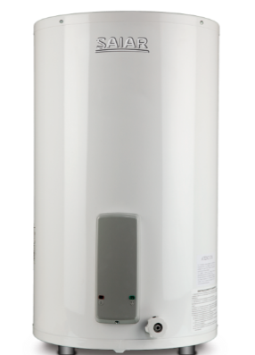
RH129 | SD342914B1 | CONJUNTO QUEMADOR VERTICAL ACERO INOXIDABLE VERTICAL |  | $ 50,387
RH25 | SD33026600 | CONJUNTO CABLE ELECTRICO SAIAR |  | $ 37,273
RH26 | SK00000001 | CONJUNTO TUBO D/BAJADA 120/130/135 |  | $ 11,744
RH27 | SK00000005 | CONJUNTO TUBO D/BAJADA 75/80/85/95 |  | $ 8,430
RH28 | SD343222B5 | CONJUNTO PILOTO |  | -
RH29 | SD345373B0 | CONJUNTO PILOTO CON TERMOCUPLA LARGA |  | -
RH30 | SD344370B0 | CONJUNTO PILOTO BAJO CONS. GN RH |  | -
RH32 | SD34367800 | PIEZOELECTRICO CON MAZA |  | $ 7,332
RH34 | SD34545700 | GUARNICION DE RESISTENCIA |  | -
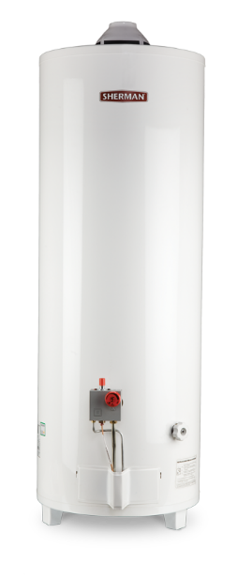
RH35 | SD34312400 | GUARNICION PARA RESISTENCIA 1" |  | $ 497
RH36 | SD343201I0 | INYECTOR QUEMADOR SAIAR 120 GE (1,60 mm) |  | $ 6,679
RH37 | SD343201E0 | INYECTOR TG-080 GN DE Ø2,25 |  | $ 6,679
RH38 | SK00000138 | KIT CONVERSION T120SA GN A GE |  | $ 14,797
RH39 | SK00000134 | KIT CONVERSION TG050SA GN A GE |  | $ 10,881
RH40 | SK00000136 | KIT CONVERSION TG80SA GN A GE |  | $ 10,881
RH41 | SD34402300 | PERILLA DIAL TEMPERATURA SA06 ROJA |  | $ 8,117
RH42 | SD34570600 | PIEZOELECTRICO VALVULA DELTA |  | $ 14,293
RV 3142 | SD34006401 | QUEMADOR GRANDE SOLO |  | -
RH43 | SD34479700 | RESISTENCIA ELECTRICA 2000W (RV 4168) |  | $ 94,618
RH44 | SD343871A0 | SEÑALIZADOR ROJO ELECTRICO SAIAR |  | $ 7,554
RH45 | SD343871B0 | SEÑALIZADOR VERDE ELECTRICO SAIAR |  | $ 7,554
RH46 | SD34391800 | SOMBRERETE HORIZONTAL FL |  | $ 17,759
RH47 | SD34065900 | SOMBRERETE RHEEM/SAIAR (RV 3124) |  | $ 10,344
RH48 | SD34030100 | SOMBRERETE TC |  | $ 22,457
RH49 | SD34397100 | SOMBRERETE VERTICAL FL |  | $ 18,077
RH50 | SD34386200 | TERMOSTATO DE CONTACTO SAIAR (RV 4197) |  | $ 51,686
RH51 | SD342852C3 | VALVULA DE SEGURIDAD TERMO ELECTRICO |  | $ 16,798
RH52 | SD34285200 | VALVULA DE SEGURIDAD TERMO GAS |  | $ 14,021
 | Repuestos Termotanque Alta Potencia |  |  | 0
RH53 | SD344370B0 | PILOTO TARGET GN CON BUJIA SIN TERMOCUPLA |  | $ 98,501
RH54 | SK00000124 | CONJ.QUEMADOR AP160GN SIT-AC3 (RV 5918) |  | $ 177,389
RH55 | SK00000122 | TERMOSTATO SIT AC3 ALTA POTENCIA GE |  | $ 369,767
RH56 | SK00000121 | TERMOSTATO SIT AC3 ALTA POTENCIA GN |  | $ 369,767
RH57 | SD342114J2 | INYECTOR QUEMADOR AP160 GE 2,04 |  | $ 6,679
RH131 | SD34293700 | QUEMADOR CHICO SOLO |  | $ 28,924
RH58 | SD34282800 | SOMBRERETE ALTA POTENCIA |  | $ 12,120
RH59 | SD34436400 | TERMOCUPLA BIFIDA NUEVA AP160 |  | $ 12,253
RH142 | SD34282302 | DEFLECTOR ALTA POTENCIA |  | $ 11,457
RH141 | SD343301E1 | CONJUNTO TUBO DE BAJADA CON HELICE |  | $ 24,769
 | Repuestos Termotanque Comercial (250/300) |  |  | 0
RH60 | SD340710F7 | ANODO M250 100 cm |  | $ 142,342
RH61 | SD340710E7 | ANODO M300 130 cm |  | $ 149,041
RH62 | SD344396A0 | PILOTO PARA TERMOPILA CON BUJIA GN |  | $ 24,545
RH63 | SD340151A2 | INYECTOR QUEM M250 GN |  | $ 9,615
RH64 | SD340151B2 | INYECTOR QUEMADOR M300 GE |  | $ 8,316
RH65 | SD542675B1 | JUNTA BOCA INSPECCION BEIGE |  | $ 13,949
RH66 | SK00000080 | KIT TAPA BOCA DE INSPECCION |  | $ 129,924
RH67 | SD34444100 | PERILLA REGULACION TEMPERATURA CTP NEGRO |  | $ 8,117
RH68 | SD34439700 | TERMOPILA SIT |  | $ 128,646
RH69 | SD34442000 | TERMOSTATO GLTH 30/75º COTHERM |  | $ 140,712
RH70 | SD34442100 | TERMOSTATO SOBRETEMPERATURA |  | $ 100,848
RH71 | SD34537200 | VALV ALIV SEG UNIVAL 6 BAR 3/4 |  | SE REEMPLAZA CON RV 7017
RH72 | SD34472100 | VALV. NOVA 820 TRUE MILIV. GLP |  | $ 668,716
RH73 | SD34440100 | VALV. NOVA 820 TRUE MILIV. GN |  | $ 542,730
RH74 | SD34311400 | VALVULA DE SEGURIDAD PT WATTS |  | $ 778,175
RH75 | SD34371500 | VALVULA DE SEGURIDAD TTE180 |  | $ 121,031
RH76 | SD330491A0 | VALVULA SIT AC2 CON ECO C/PERILLA GE (VER REEMPLAZO RV 6055) |  | $ 248,943
RH77 | SD330491B0 | VALVULA SIT AC2 CON ECO C/PERILLA GN (VER REEMPLAZO RV 6055) |  | $ 94,568 |  |  | CONSULTE DESCUENTOS
RH79 | SD34373800 | TERMOSTATO ELECTRICO TTE180 |  | $ 66,662
RH33 | SD34243100 | GRIFO DE PURGA 4R |  | $ 160,133
RH31 | SD34442500 | CONSOLA PLASTICA P/TER/COML |  | $ 48,247
RH132 | SD343994D0 | TERMOSTATO EUROSIT 630 RHEEM/EMEGE/PEISA |  | $ 259,897
RH133 | SD340143B2 | CONJUNTO CAJA QUEMADOR M250 GE |  | $ 3,007,867
RH134 | SD340143A2 | CONJUNTO CAJA QUEMADOR M250 GN |  | $ 3,007,867
RH135 | SD340541B2 | CONJUNTO CAJA QUEMADOR M300 GE |  | $ 3,007,867
RH136 | SD340541A2 | CONJUNTO CAJA QUEMADOR M300 GN |  | $ 3,007,867
RH137 | SD342377A0 | SOMBRERETE M250 |  | $ 520,126
RH138 | SD34094300 | SOMBRERETE M300 |  | $ 614,181
RH139 | SD34092400 | DEFLECTOR DE GASES M250 |  | $ 5,579
RH140 | SD34092400 | DEFLECTOR DE GASES M300 |  | $ 5,579
 | Artefactos RHEEM - SAIAR - SHERMAN |  |  | 0
 |  |  |  | 0
 | Calderas |  |  | - | LO TRAEMOS A PEDIDO
 | Calefones |  |  | -
 | Calefones SAIAR |  |  | 0
RH80 | 7 LITROS | SAIAR | GAS ENVASADO | -
RH81 | 7 LITROS | SAIAR | GAS NATURAL | -
RH82 | 14 LITROS | SAIAR | GAS ENVASADO | -
RH83 | 14 LITROS | SAIAR | GAS NATURAL | -
 | Calefones RHEEM |  |  | 0
RH118 | 14 LITROS | RHEEM TIRO NATURAL BLANCO | GAS ENVASADO | $ 710,879 |  | R7-14L-GN-XI-D
RH84 | 14 LITROS | RHEEM TIRO NATURAL BLANCO | GAS NATURAL | $ 710,879 |  | R7-14L-GN-XI-D
RH143 | 14 LITROS | RHEEM TIRO NATURAL GRIS | GAS ENVASADO | $ 710,879 |  | R7-14L-GN-XI-D-G
RH144 | 14 LITROS | RHEEM TIRO NATURAL GRIS | GAS NATURAL | $ 710,879 |  | R7-14L-GN-XI-D-G
RH145 | 14 LITROS | RHEEM TIRO FORZADO BLANCO | GAS ENVASADO | $ 781,971 |  | R7-14L-GN-XI-TF-B
RH146 | 14 LITROS | RHEEM TIRO FORZADO BLANCO | GAS NATURAL | $ 781,971 |  | R7-14L-GN-XI-TF-B
RH147 | 14 LITROS | RHEEM TIRO FORZADO GRIS | GAS ENVASADO | $ 781,971 |  | R7-14L-GN-XI-TF-G
RH148 | 14 LITROS | RHEEM TIRO FORZADO GRIS | GAS NATURAL | $ 781,971 |  | R7-14L-GN-XI-TF-G
 | Termotanques |  |  | 0
 | Termotanques Electricos SHERMAN |  |  | 0
RH97 | 55 LITROS | SHERMAN COLGAR | ELECTRICO | $ 480,360 | MAS IVA | TECC055ESHK2
RH119 | 55 LITROS | SHERMAN PIE | ELECTRICO | $ 443,572 | MAS IVA | TEPC055ESHK2
RH98 | 85 LITROS | SHERMAN COLGAR | ELECTRICO | $ 520,703 | MAS IVA | TECC085ESHK2
RH120 | 85 LITROS | SHERMAN PIE | ELECTRICO | $ 483,283 | MAS IVA | TEPC085ESHK2
 | Termotanques Multigas SHERMAN |  |  | -
RH99 | 50 LITROS | SHERMAN PIE | GE/GN | $ 445,832 | MAS IVA | TPGP050MSH13
RH100 | 80 LITROS | SHERMAN PIE | GE/GN | $ 492,873 | MAS IVA | TPGP080MSH13
RH101 | 120 LITROS | SHERMAN PIE | GE/GN | $ 575,515 | MAS IVA | TPGP120MSH13
 | Termotanques Electricos SAIAR |  |  | -
RH85 | 55 LITROS | SAIAR COLGAR | ELECTRICO | $ 584,734 | MAS IVA | TECC055ESAK2
RH86 | 55 LITROS | SAIAR PIE | ELECTRICO | $ 539,362 | MAS IVA | TEPC055ESARIK2
RH87 | 85 LITROS | SAIAR COLGAR | ELECTRICO | $ 659,980 | MAS IVA | TECC085ESAK2
RH88 | 85 LITROS | SAIAR PIE | ELECTRICO | $ 610,710 | MAS IVA | TEPC085ESARIK2
RH89 | 125 LITROS | SAIAR PIE | ELECTRICO | $ 693,879 | MAS IVA | TEPC125ESARIK2
 | Termotanques Multigas SAIAR |  |  | -
RH90 | 50 LITROS | SAIAR COLGAR | GE/GN | $ 705,641 | MAS IVA | TCG050MSA
RH91 | 50 LITROS | SAIAR PIE | GE/GN | $ 620,731 | MAS IVA | TPG050MSA
RH92 | 80 LITROS | SAIAR COLGAR | GE/GN | $ 776,930 | MAS IVA | TCG080MSA
RH93 | 80 LITROS | SAIAR PIE | GE/GN | $ 689,892 | MAS IVA | TPG080MSA
RH94 | 120 LITROS | SAIAR PIE | GE/GN | $ 790,167 | MAS IVA | TPG120MSA | LO TRAEMOS A PEDIDO
RH95 | 150 LITROS | SAIAR PIE | GE/GN | $ 860,482 | MAS IVA | TPG150MSA
 | Termotanques Alta Recuperacion Multigas SAIAR |  |  | -
RH121 | 30 LITROS | SAIAR COLGAR | GE/GN | - | MAS IVA
RH122 | 30 LITROS | SAIAR PIE | GE/GN | - | MAS IVA
 | Termotanques Electricos RHEEM BLANCO |  |  | -
RH123 | 85 LITROS | RHEEM COLGAR | ELECTRICO | $ 662,586 | MAS IVA | TECC085ERHK2
RH124 | 85 LITROS | RHEEM PIE | ELECTRICO | $ 627,442 | MAS IVA | TEPC085ERHK2
RH125 | 125 LITROS | RHEEM PIE | ELECTRICO | $ 690,904 | MAS IVA | TEPC125ERHK2
 | Termotanques Gas RHEEM BLANCO |  |  | -
RH126 | 80 LITROS | RHEEM PIE | GAS NATURAL | $ 781,618 | MAS IVA | TPG080GNRH
RH127 | 120 LITROS | RHEEM PIE | GAS NATURAL | $ 875,615 | MAS IVA | TPG120GNRH
RH128 | 150 LITROS | RHEEM PIE | GAS NATURAL | $ 939,634 | MAS IVA | TPG150GNRH
 | Termotanques Electricos RHEEM NEGRO |  |  | -
RH102 | 85 LITROS | RHEEM COLGAR | ELECTRICO | $ 760,840 | MAS IVA | TEC085RH
RH104 | 85 LITROS | RHEEM PIE | ELECTRICO | $ 744,383 | MAS IVA | TEP085RH
RH103 | 125 LITROS | RHEEM COLGAR | ELECTRICO | $ 871,127 | MAS IVA | TEC125RH
RH105 | 125 LITROS | RHEEM PIE | ELECTRICO | $ 833,225 | MAS IVA | TEP125RH
RH106 | 155 LITROS | RHEEM PIE | ELECTRICO | $ 925,079 | MAS IVA | TEP155RH
 | Termotanques Gas RHEEM NEGRO |  |  | -
RH107 | 80 LITROS | RHEEM COLGAR | GAS NATURAL | $ 1,015,608 | MAS IVA | TGNC080RH
RH108 | 80 LITROS | RHEEM PIE | GAS NATURAL | $ 965,178 | MAS IVA | TGNP080RH
RH109 | 120 LITROS | RHEEM PIE | GAS NATURAL | $ 1,060,209 | MAS IVA | TGNP120RH
RH110 | 150 LITROS | RHEEM PIE | GAS NATURAL | $ 1,141,866 | MAS IVA | TGNP150RH
 | Termotanques Alta Potencia RHEEM NEGRO |  |  | - | LO TRAEMOS A PEDIDO
RH111 | 160 LITROS | RHEEM 07 | GAS ENVASADO | $ 1,369,395 | MAS IVA | APG160NRH07
RH112 | 160 LITROS | RHEEM 07 | GAS NATURAL | $ 1,369,395 | MAS IVA | APG160LRH07
 | Termotanque Comerciales Dual RHEEM NEGRO |  |  | - | LO TRAEMOS A PEDIDO
RH130 | 250 LITROS | RHEEM | GLP/ERH | - | MAS IVA | TTD10/12
 | Termotanques Comerciales Electricos RHEEM NEGRO |  |  | - | LO TRAEMOS A PEDIDO
RH113 | 255 LITROS | RHEEM | ELECTRICO | $ 3,009,973 | MAS IVA | COM255
RH150 | 500 LTS | RHEEM | ELECTRICO | - | MAS IVA | COM550ERH
 | Termotanques Comerciales Gas RHEEM NEGRO |  |  | - | LO TRAEMOS A PEDIDO
RH114 | 250 LITROS | RHEEM TERMOPILA | GAS ENVASADO | $ 6,264,741 | MAS IVA | RHCTP250N
RH115 | 250 LITROS | RHEEM TERMOPILA | GAS NATURAL | $ 6,264,741 | MAS IVA | RHCTP250L
RH116 | 300 LITROS | RHEEM TERMOPILA | GAS ENVASADO | $ 6,838,620 | MAS IVA | RHCTP300N
RH117 | 300 LITROS | RHEEM TERMOPILA | GAS NATURAL | $ 6,838,620 | MAS IVA | RHCTP300L
 | Termotanque Comerciales Electrico Alta Recuperacion RHEEM NEGRO |  |  | -
RH149 | 255 LITROS | RHEEM | ELECTRICO | $ 4,521,784 | MAS IVA | COM255EAR
 | Termotanques Solares |  |  | - | LO TRAEMOS A PEDIDO

Los precios son sin IVA y estan sujetos a modificaciones sin previo aviso

CATALOGO
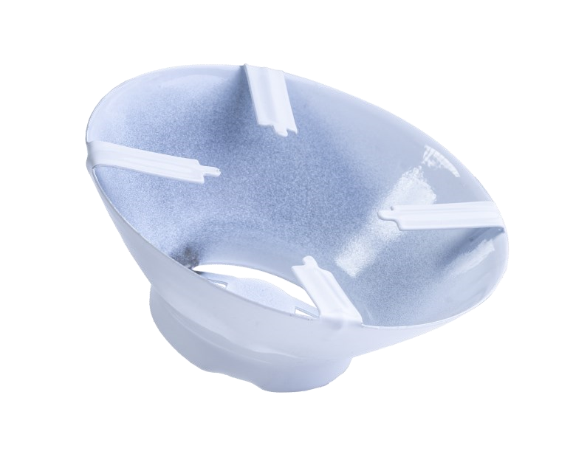
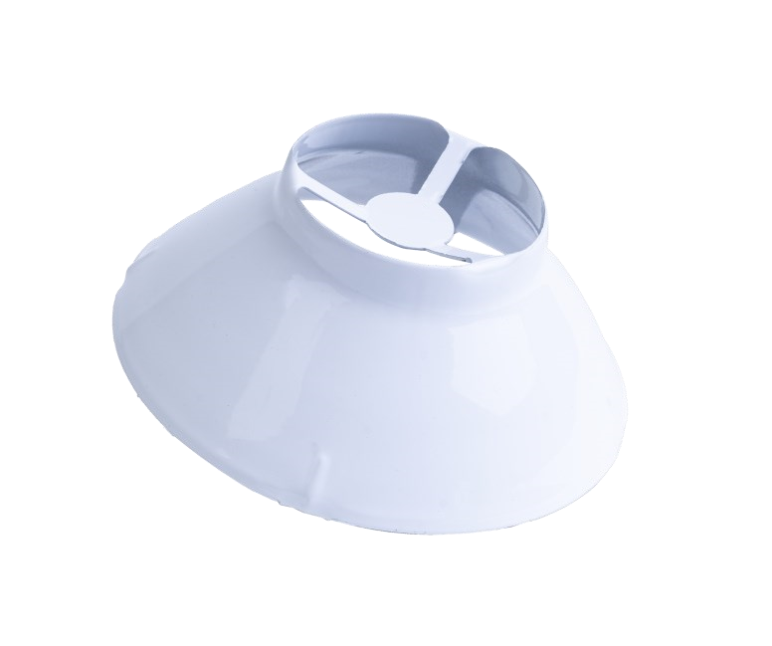
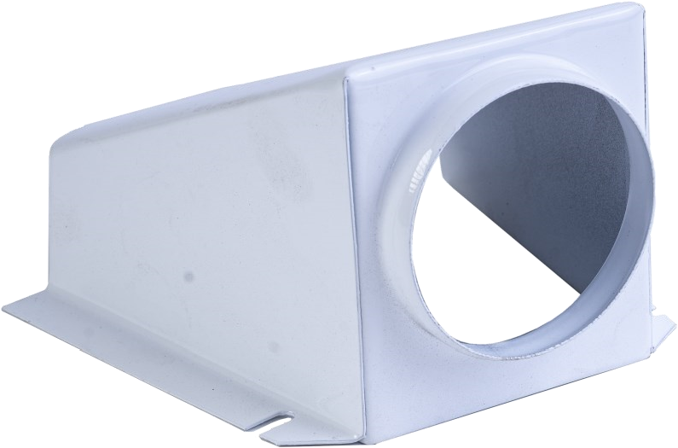
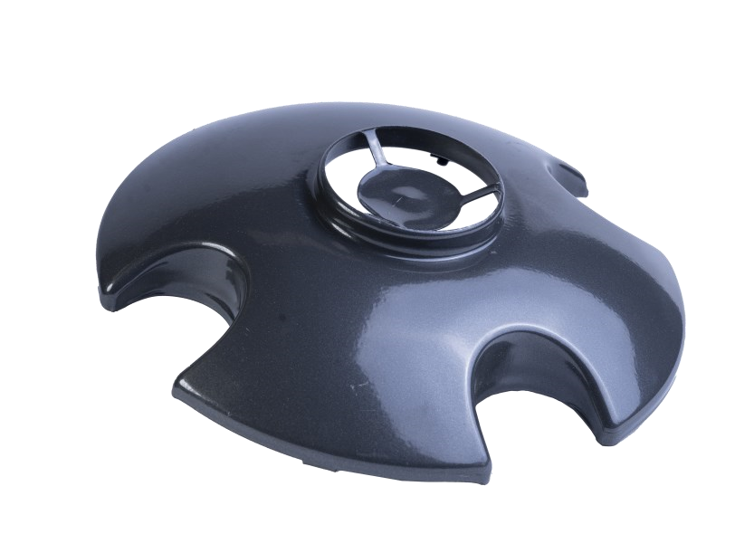
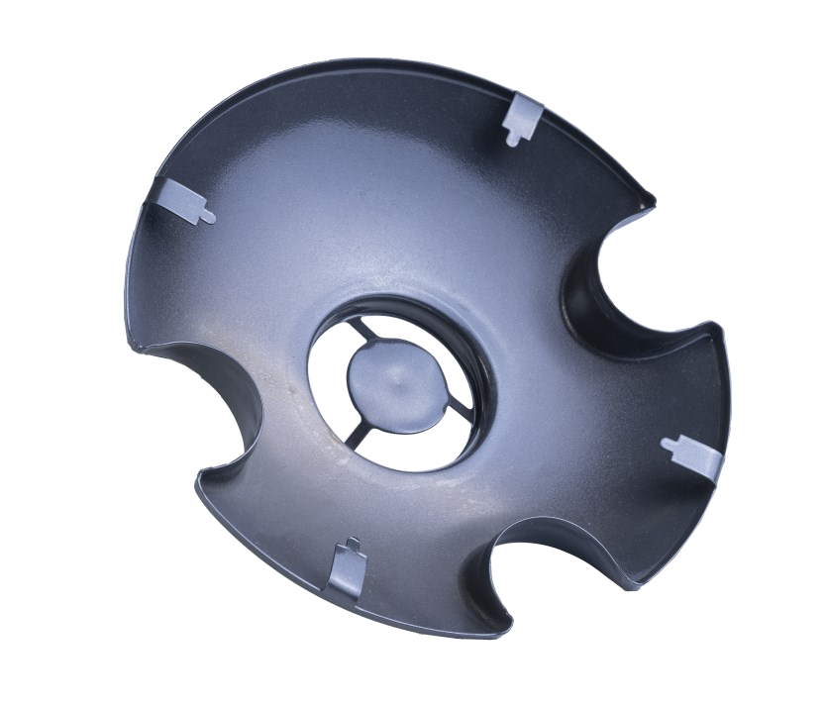
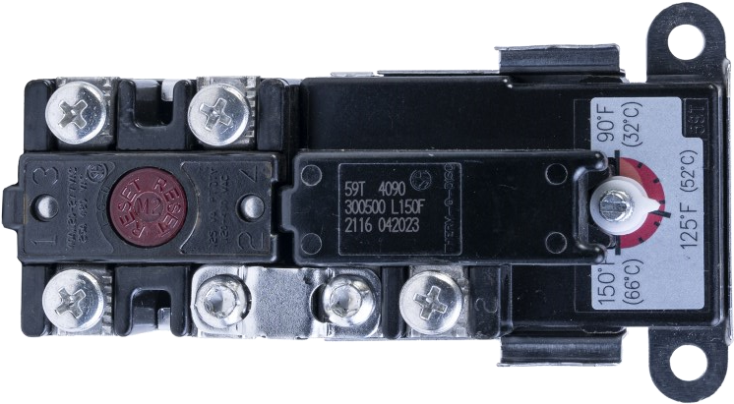
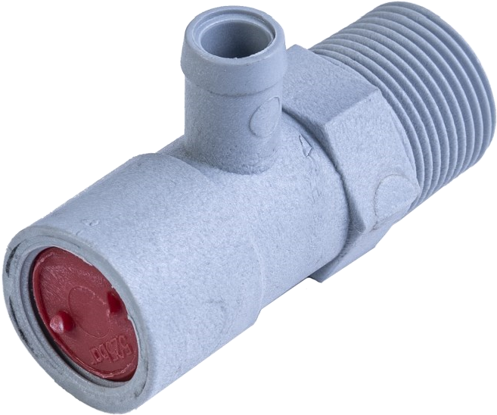
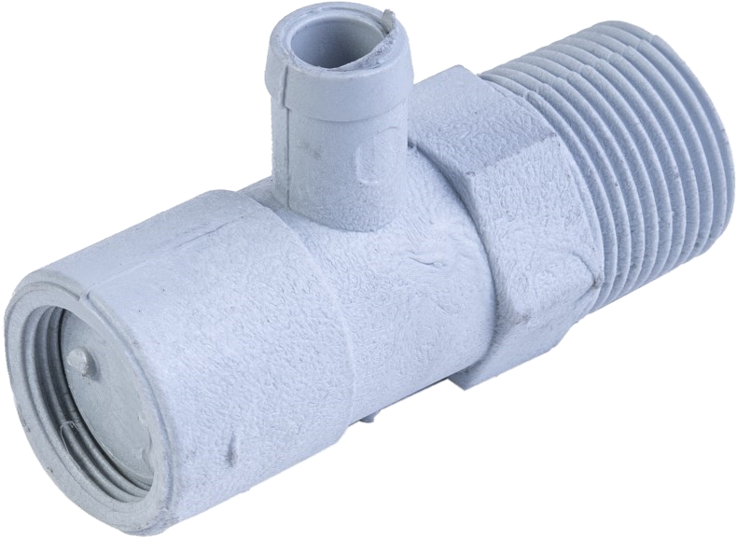
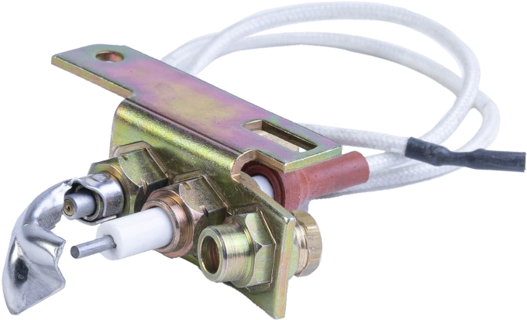
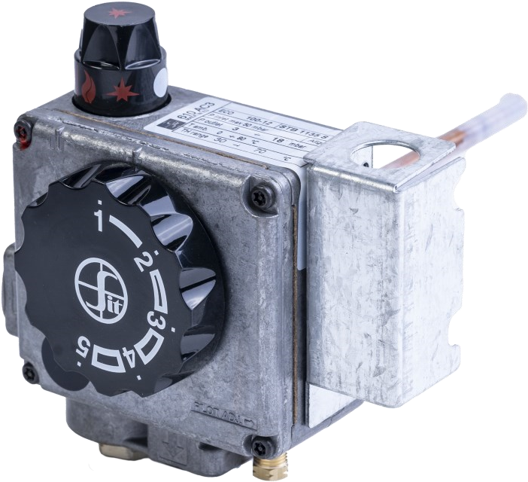
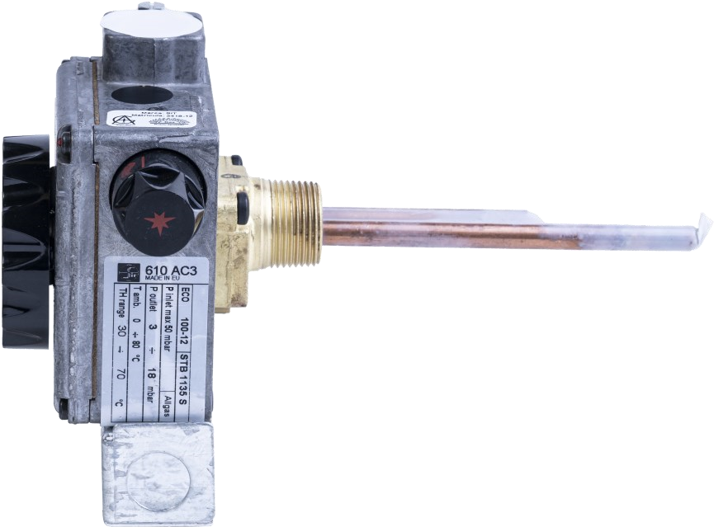
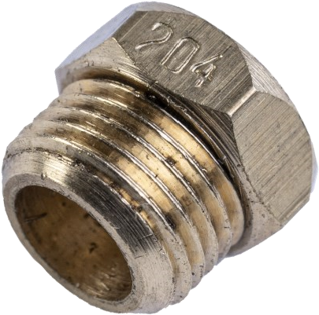
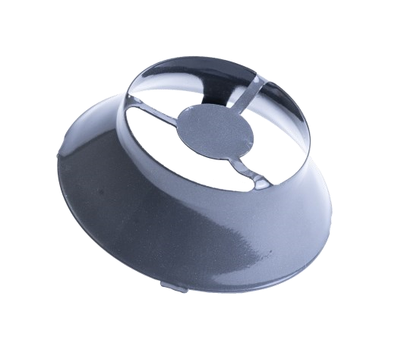
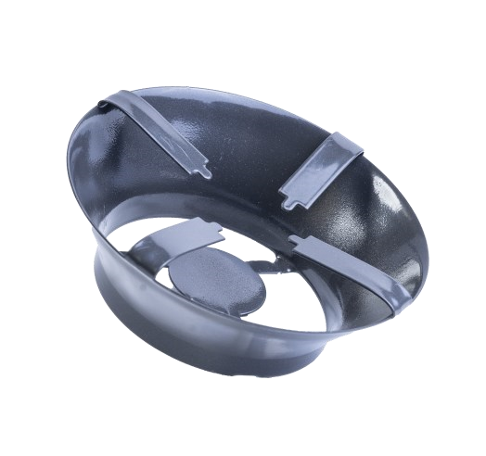
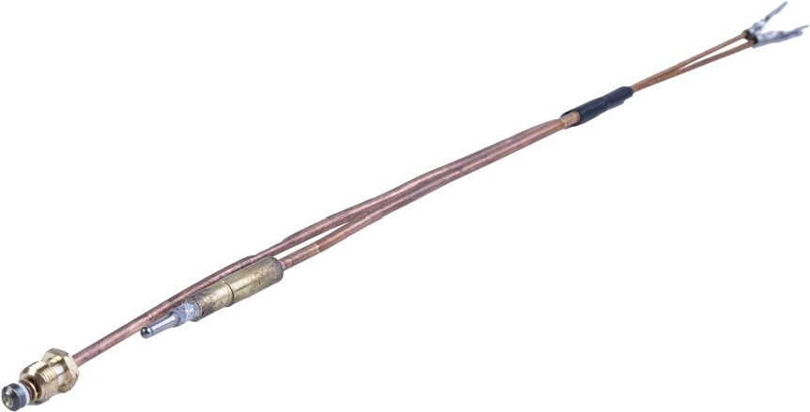
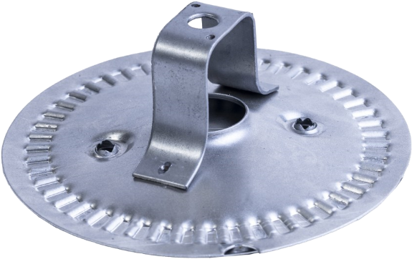
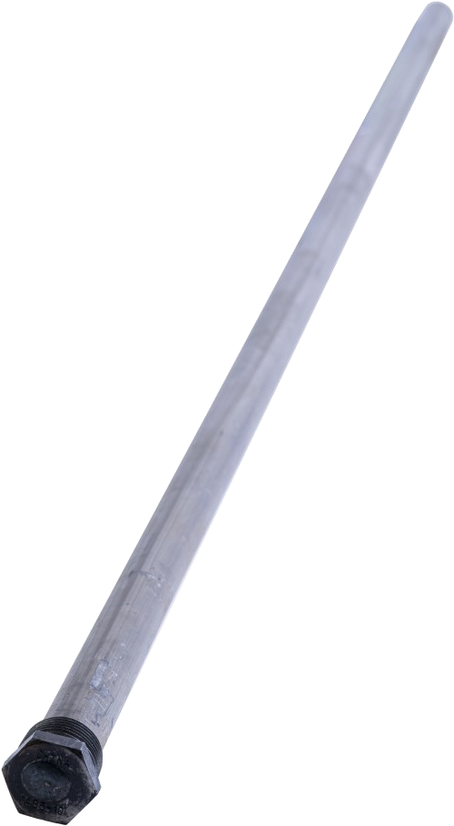
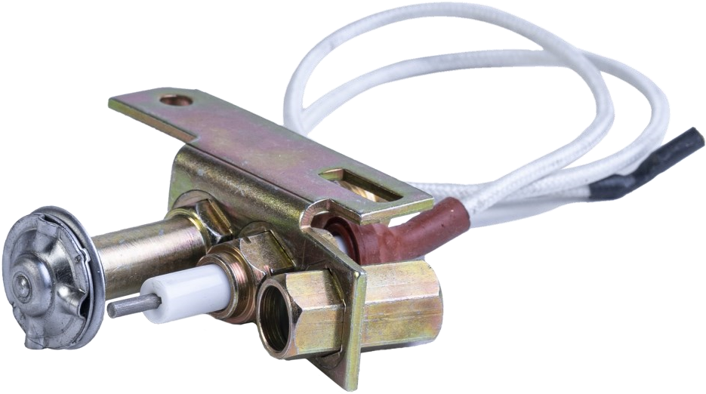
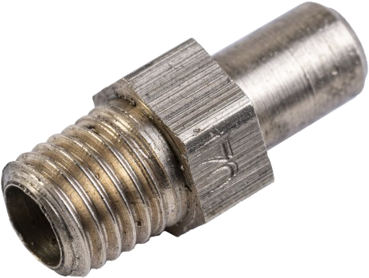
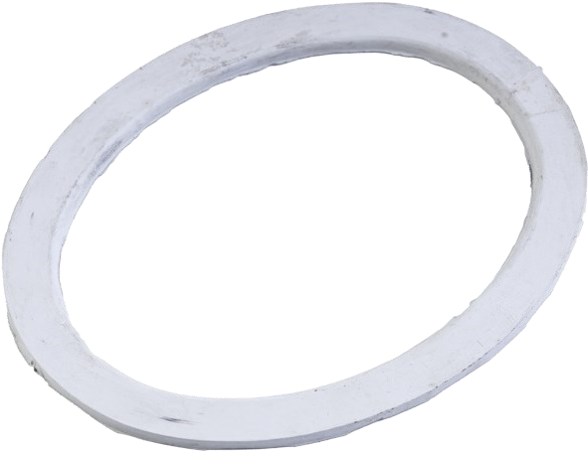
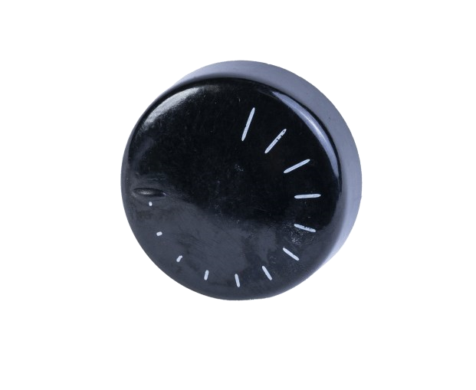
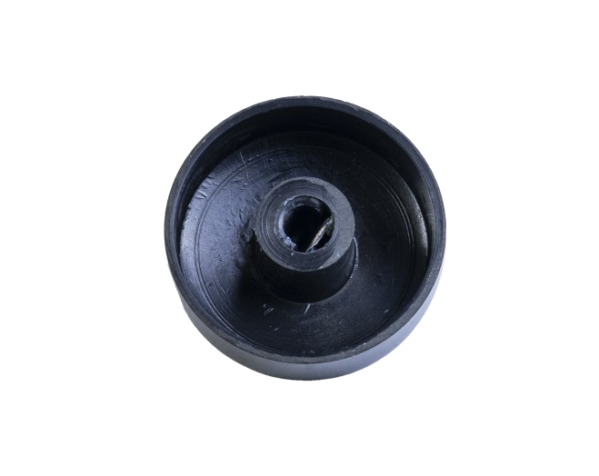
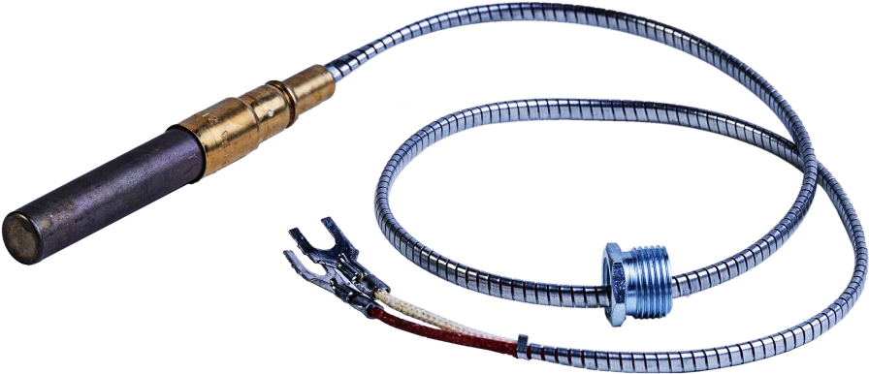
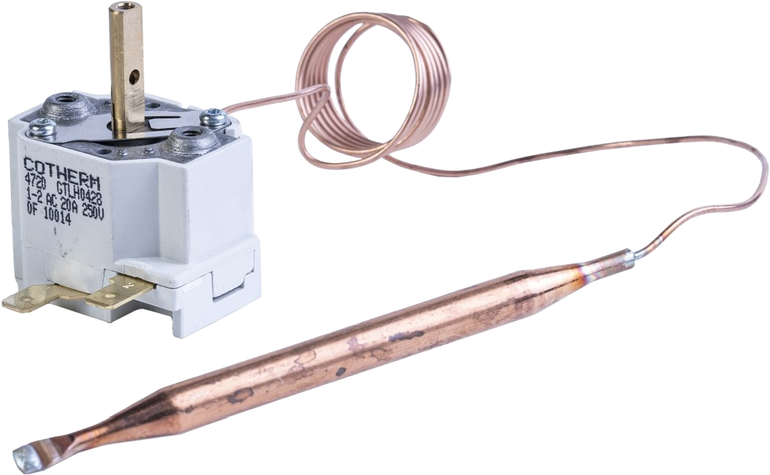
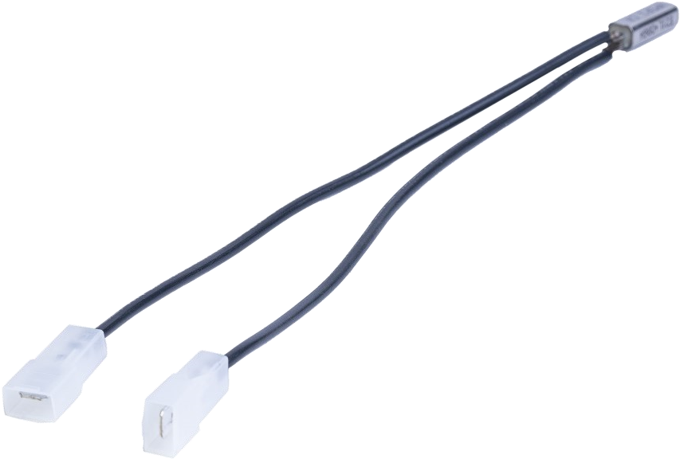
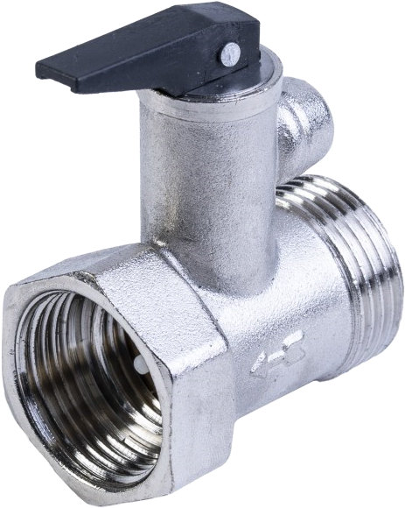
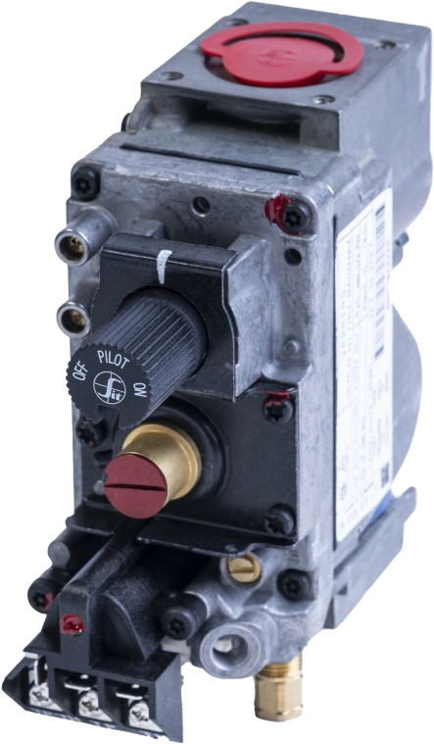
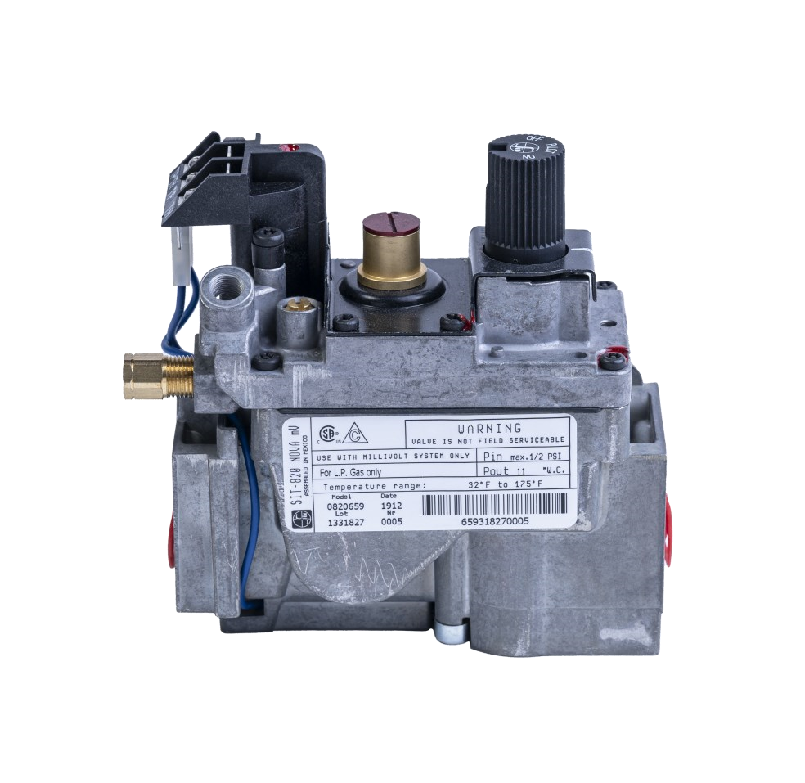
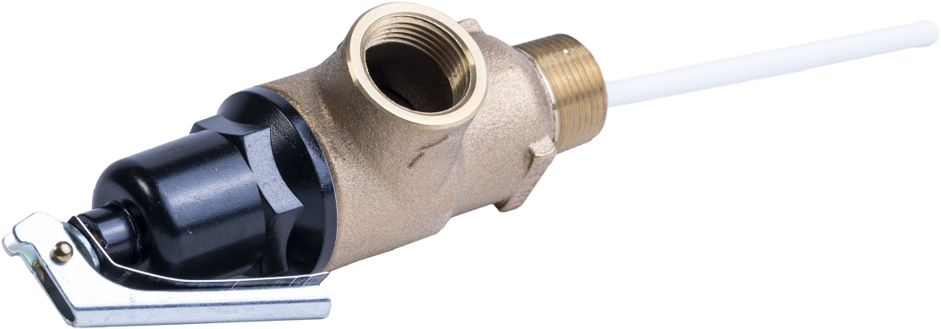
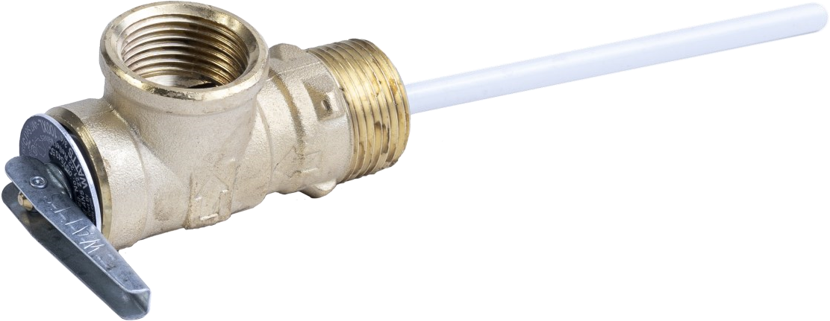
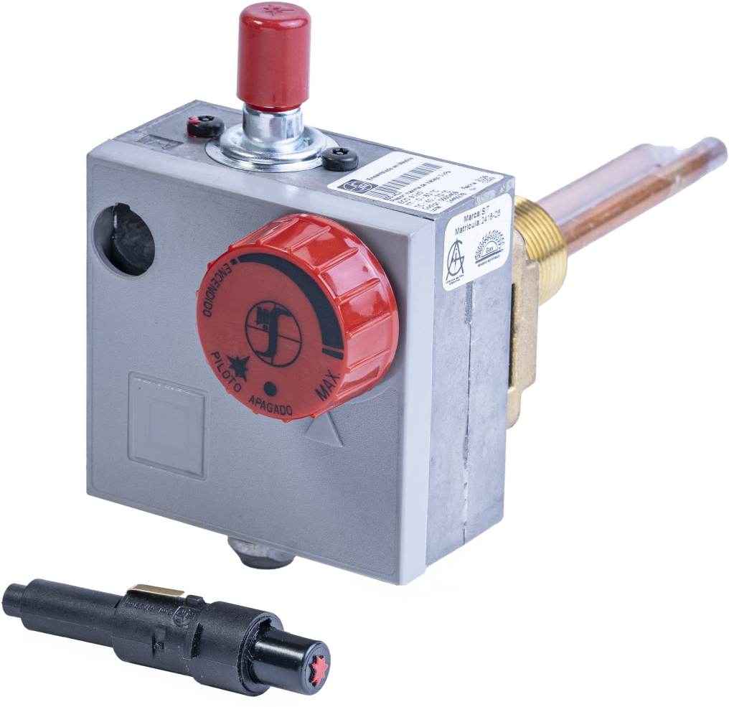
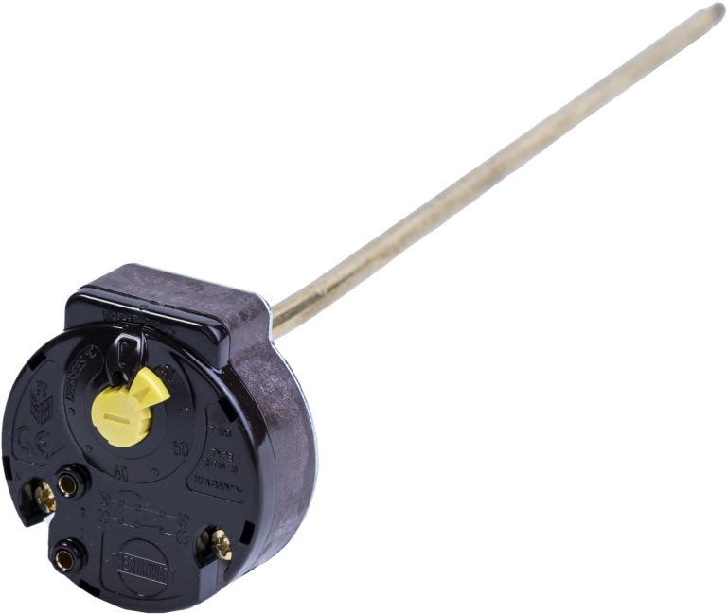



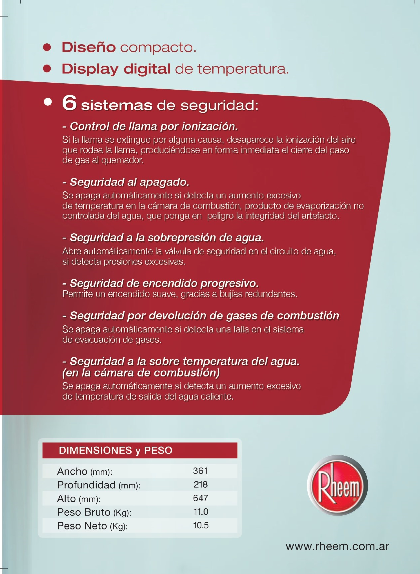

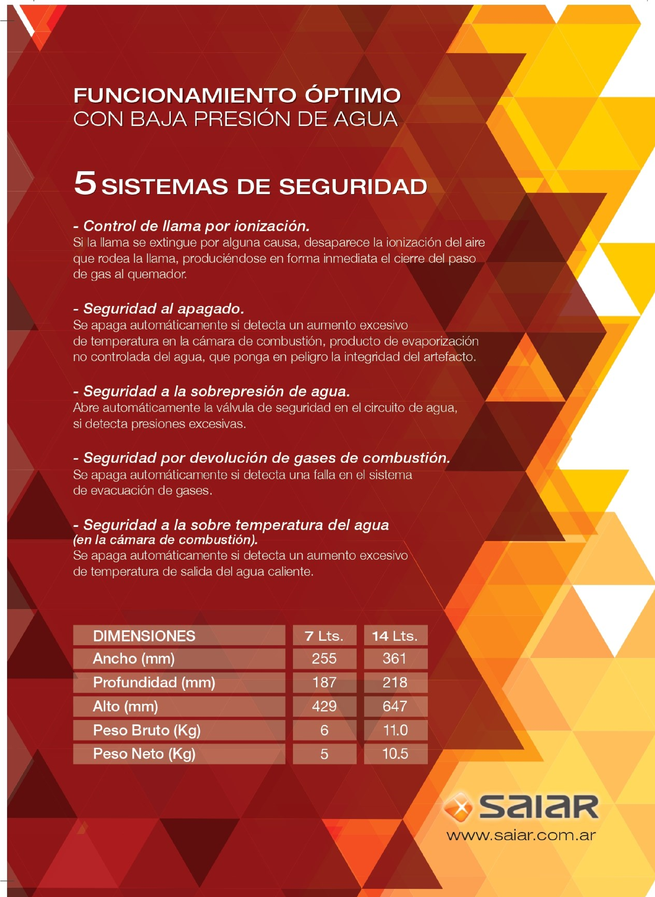

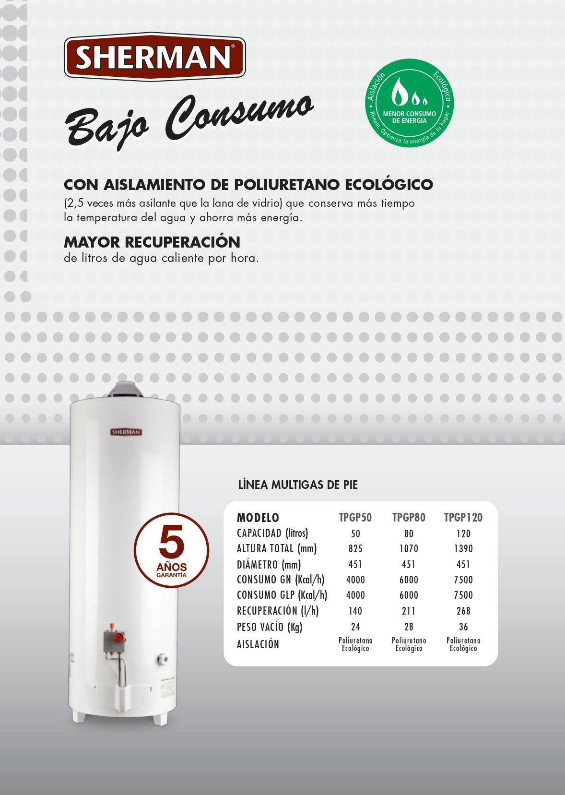

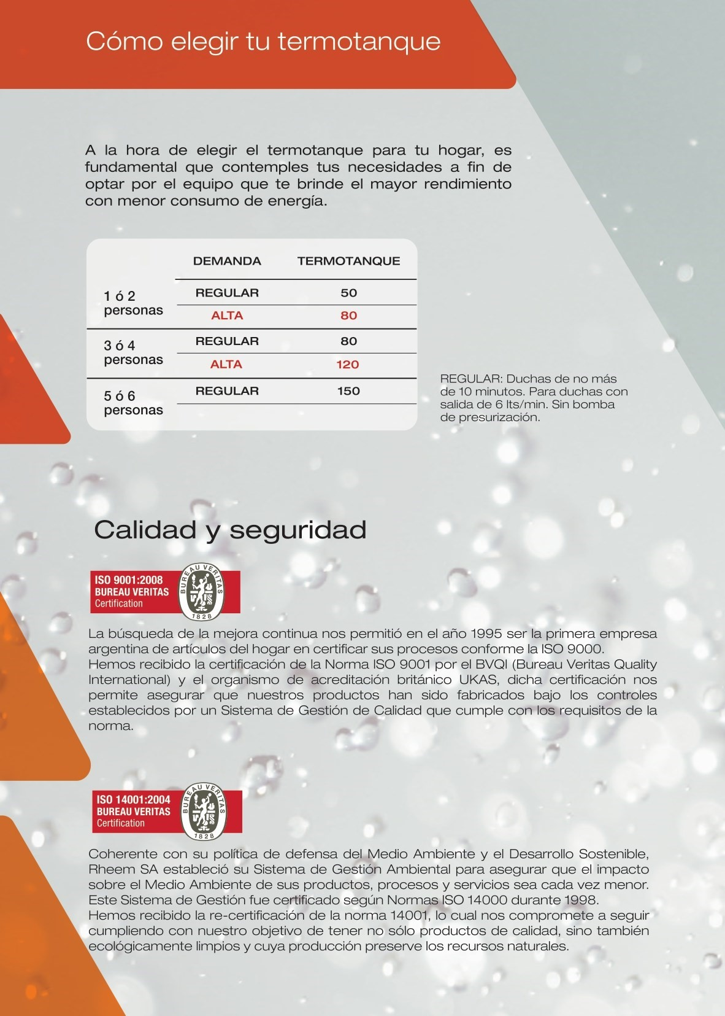
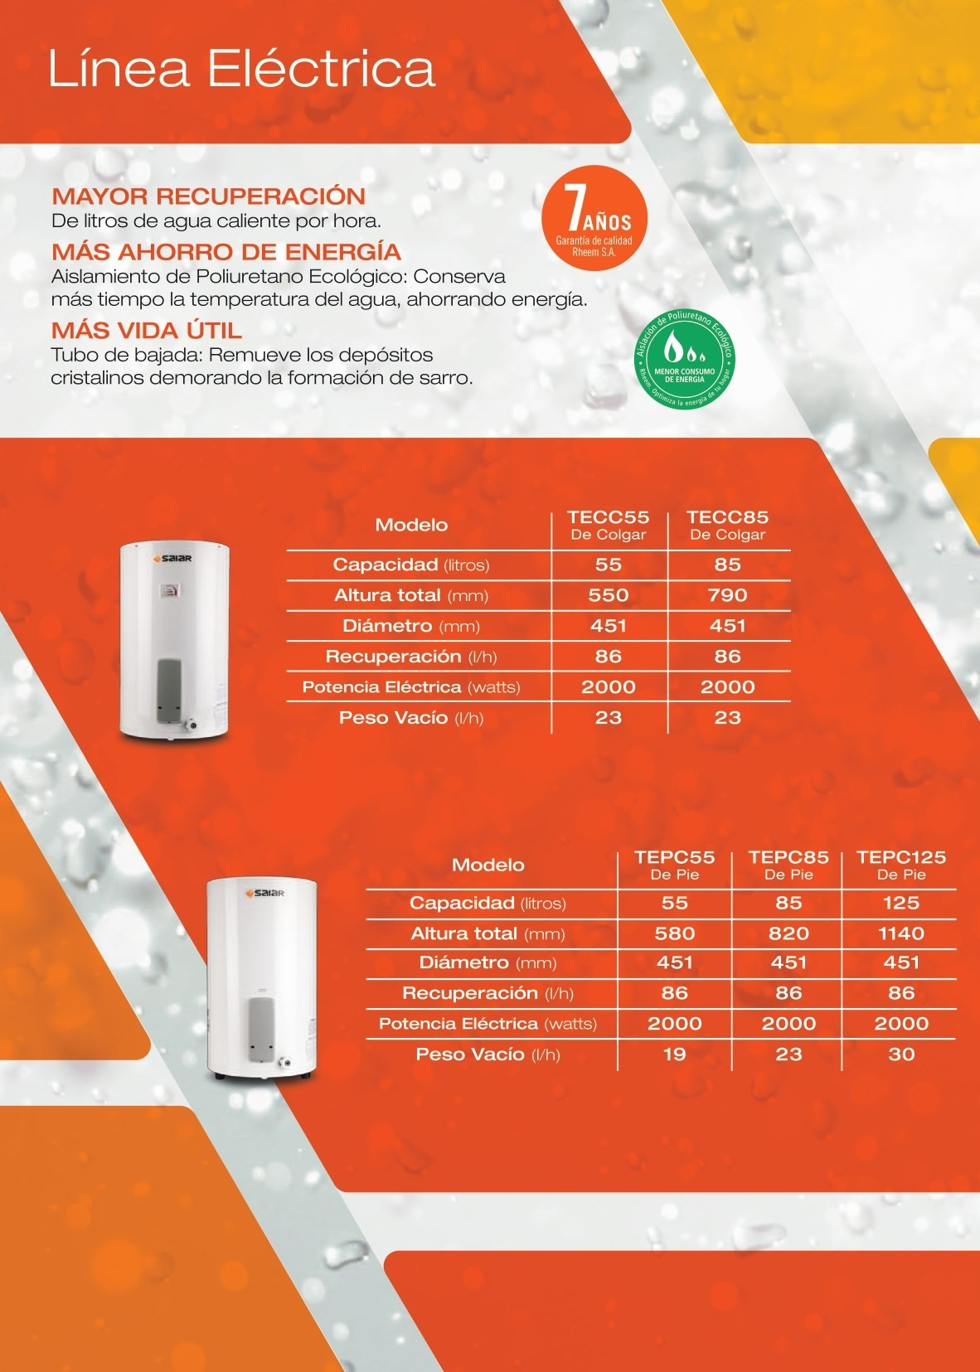
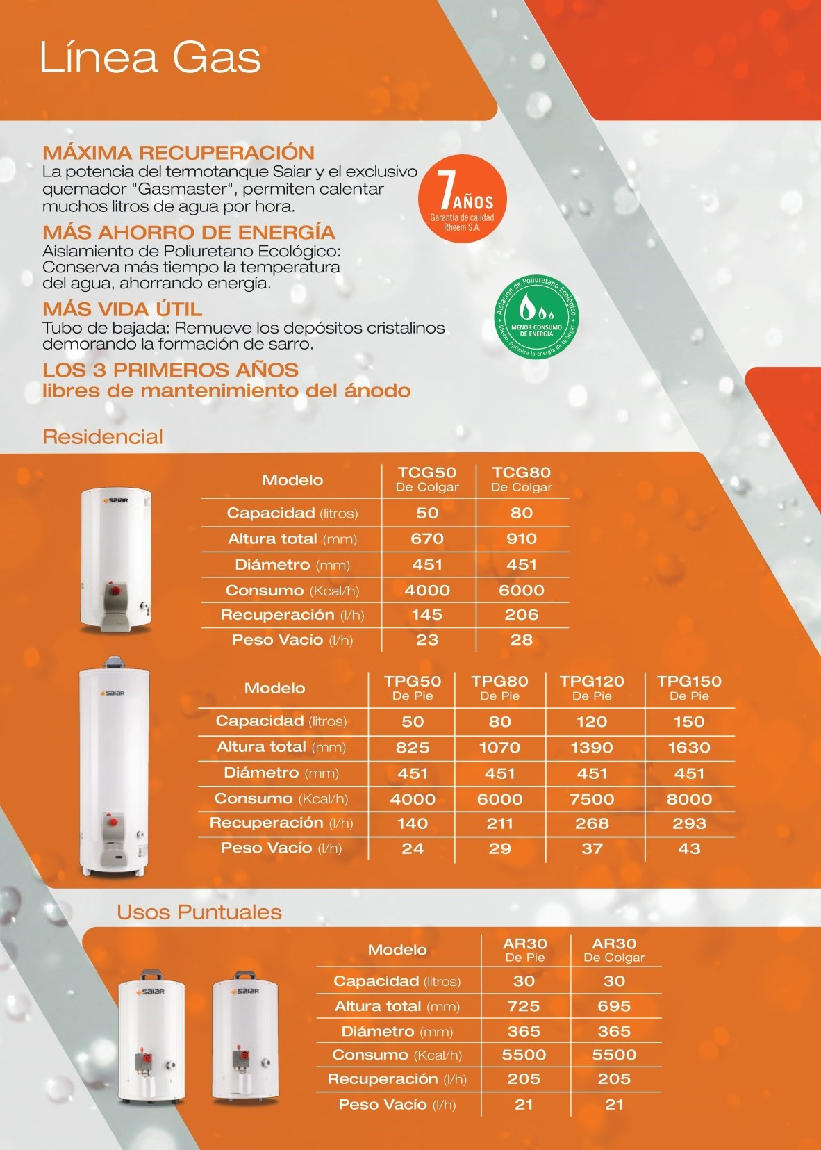


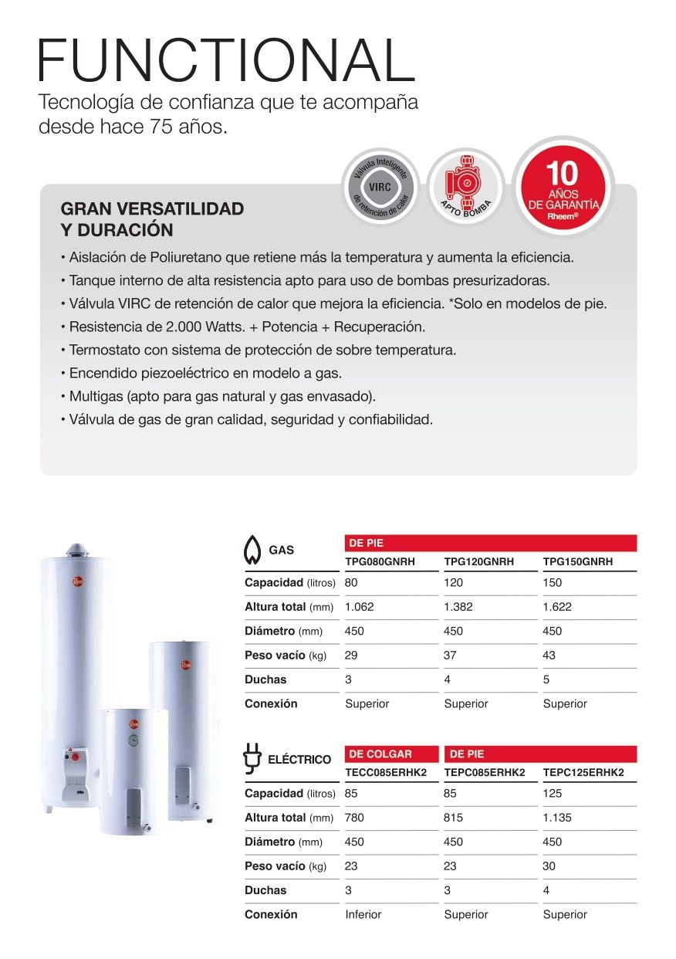
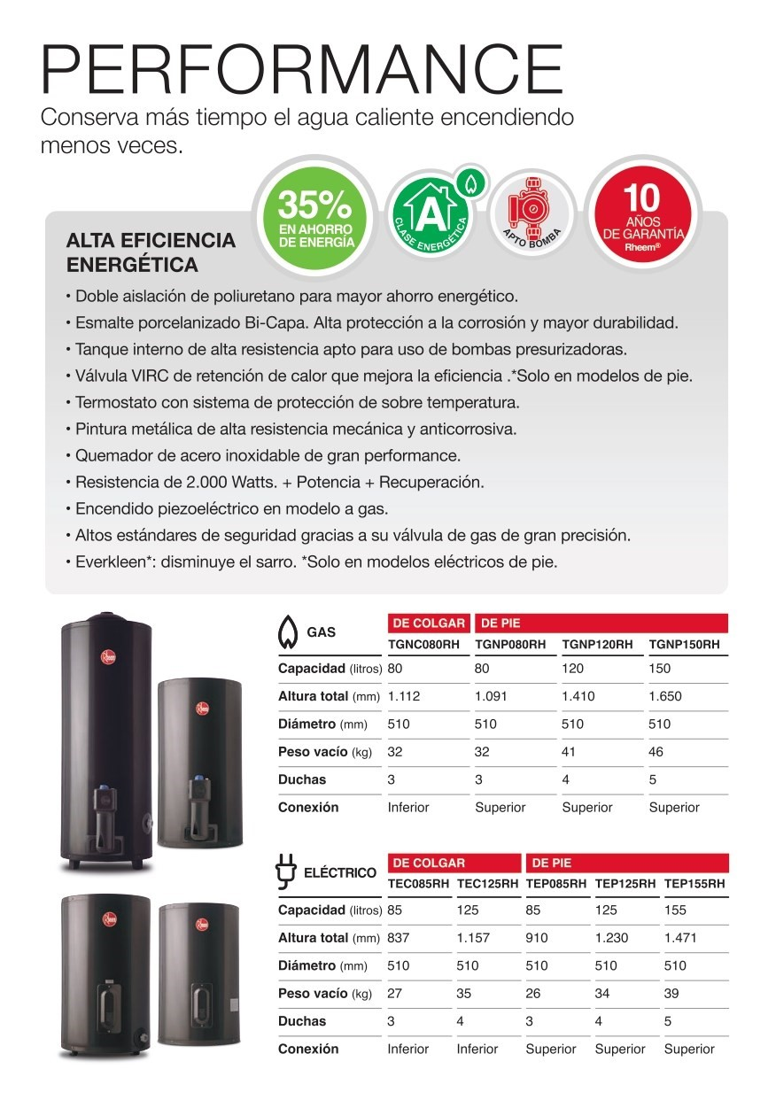
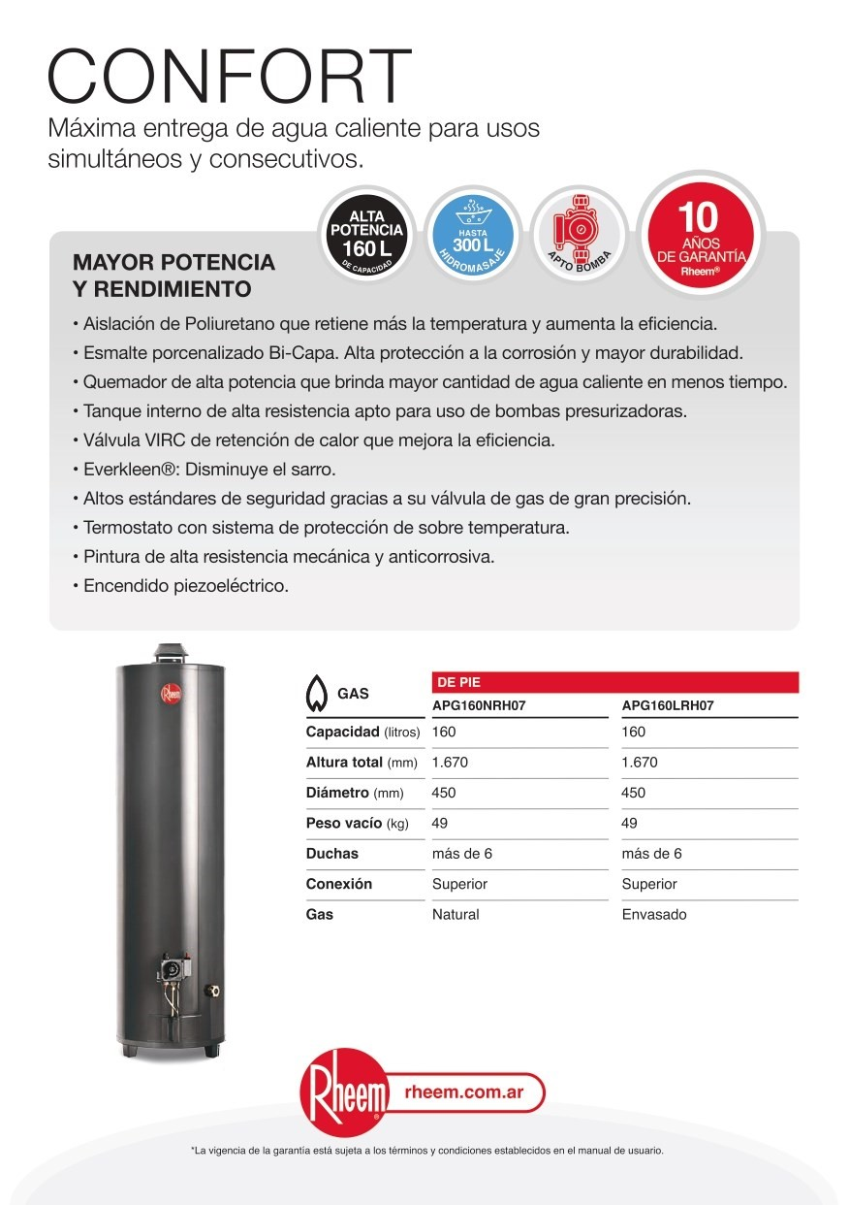

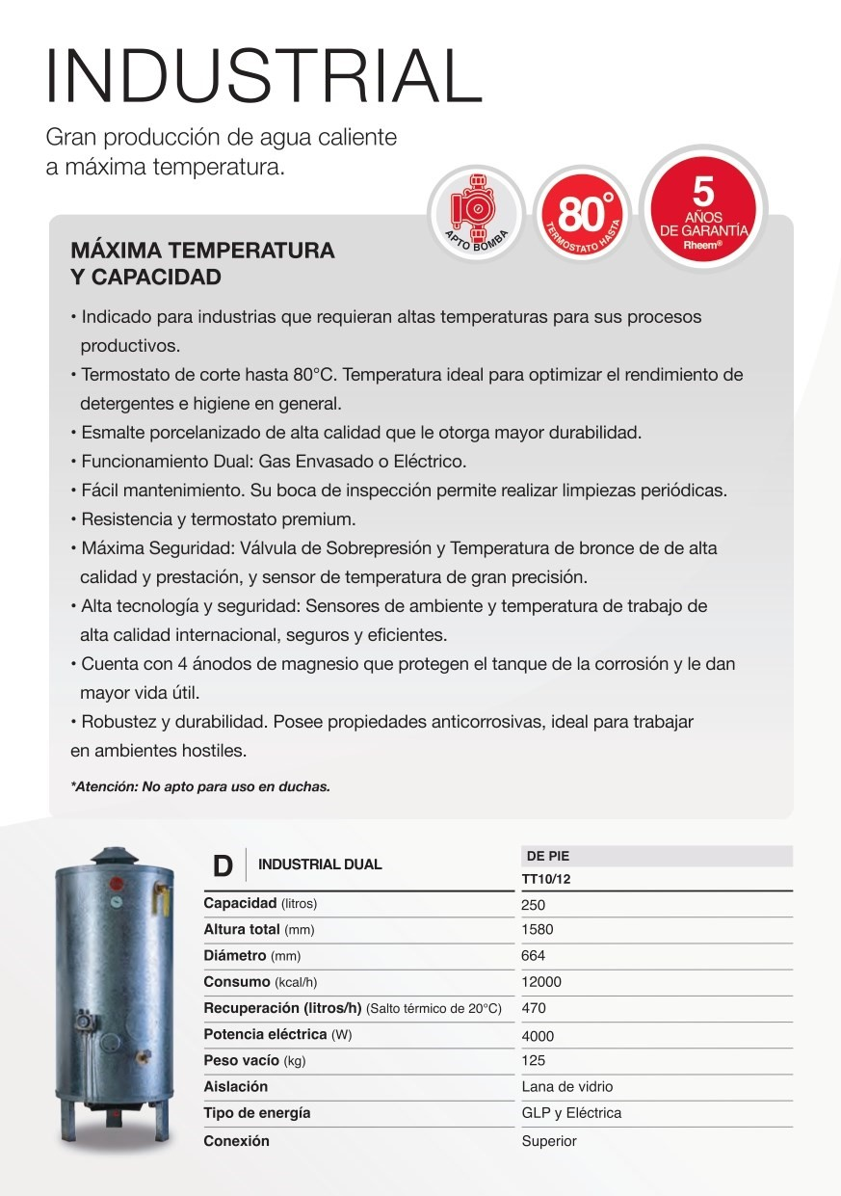
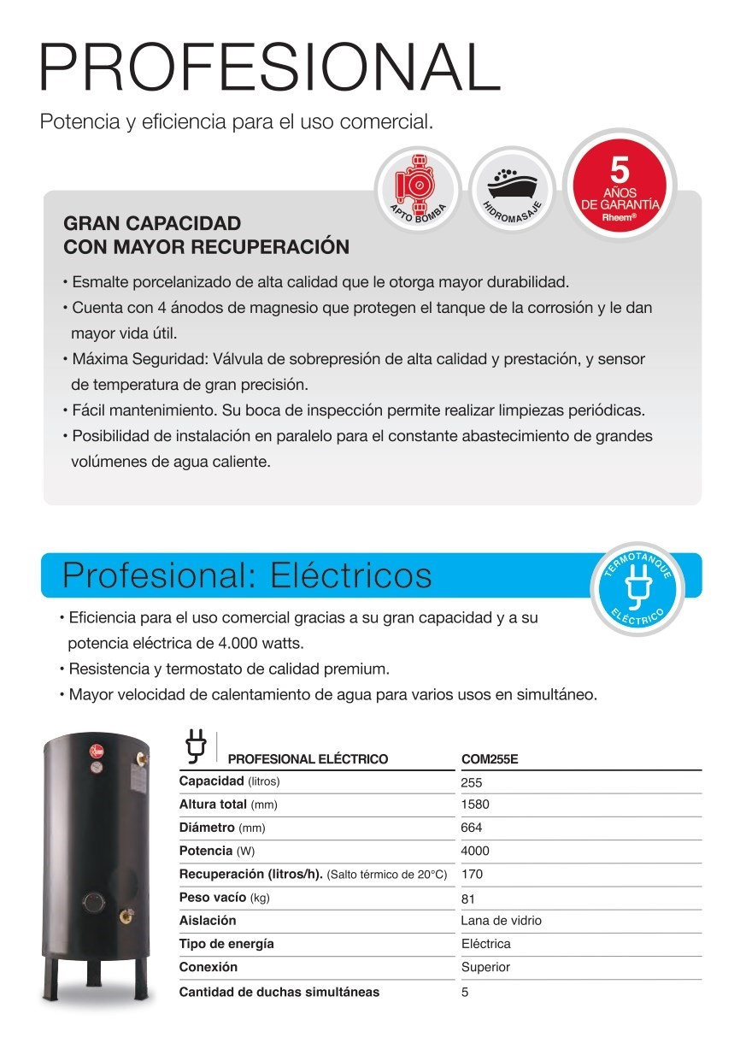
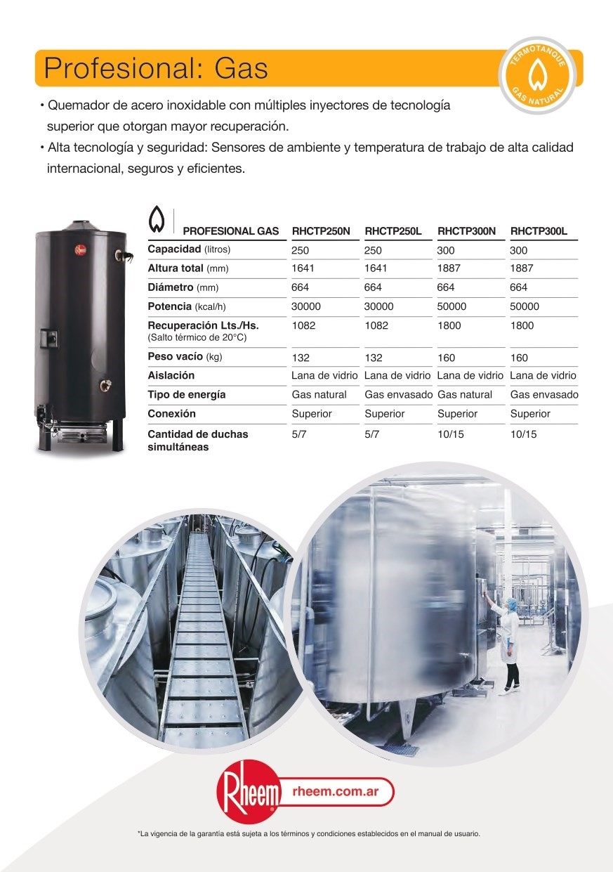

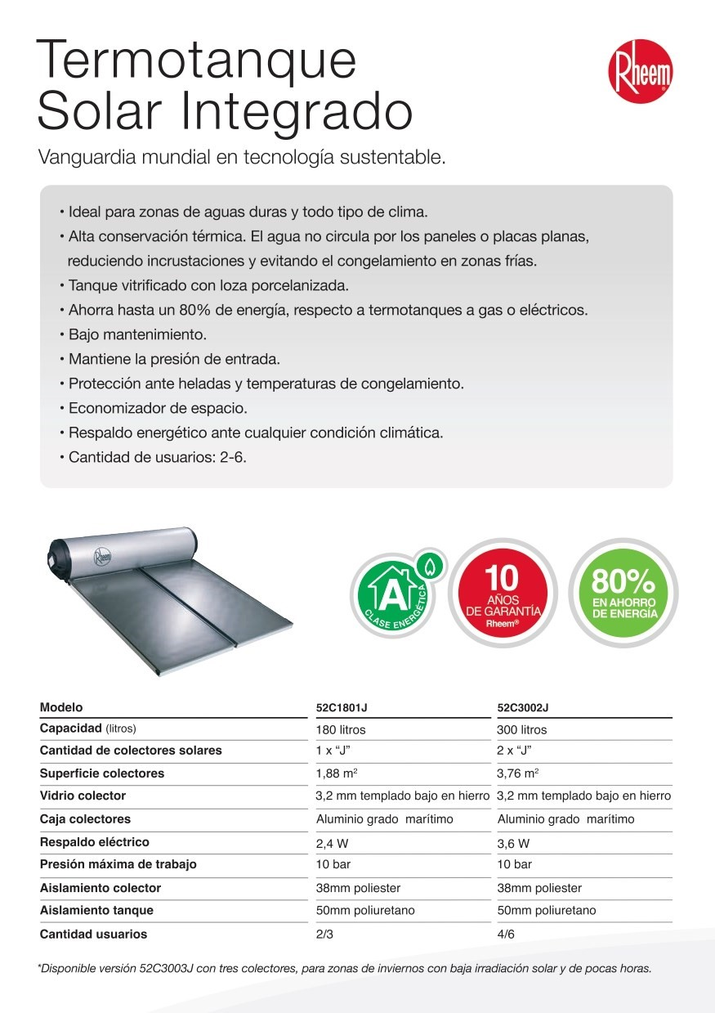
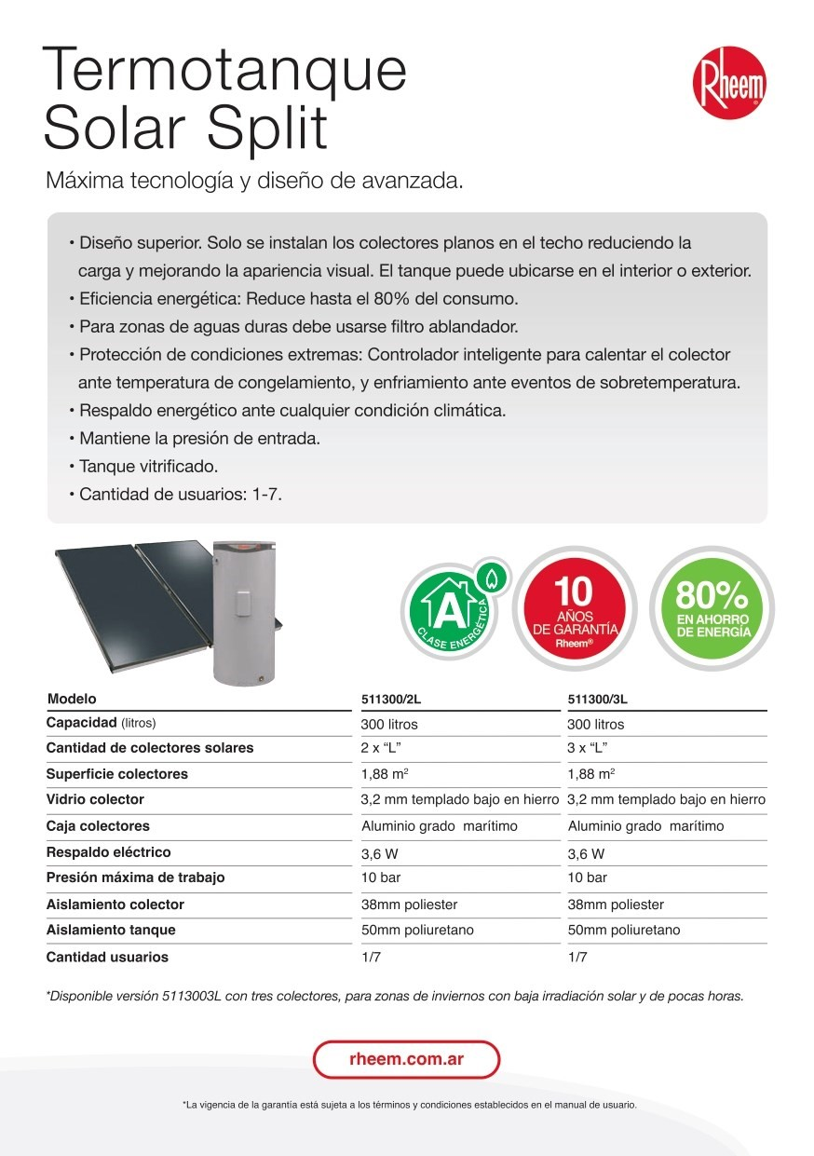
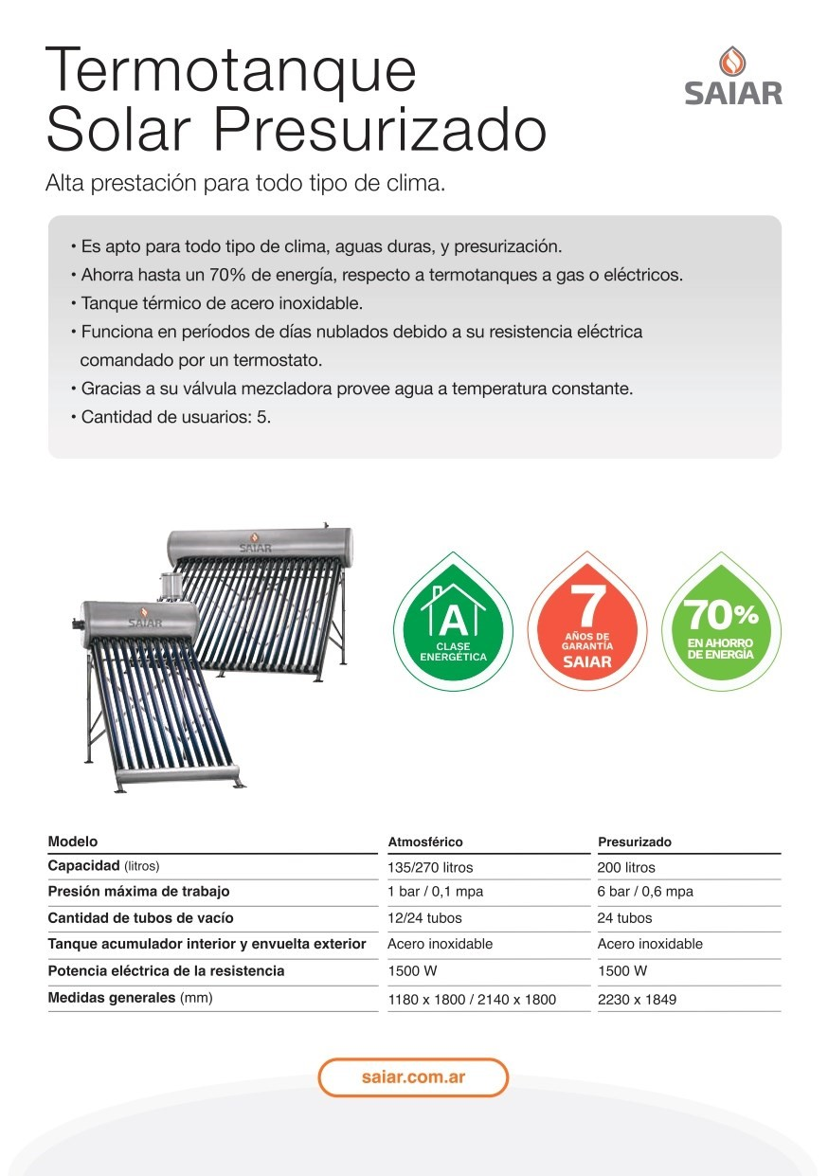
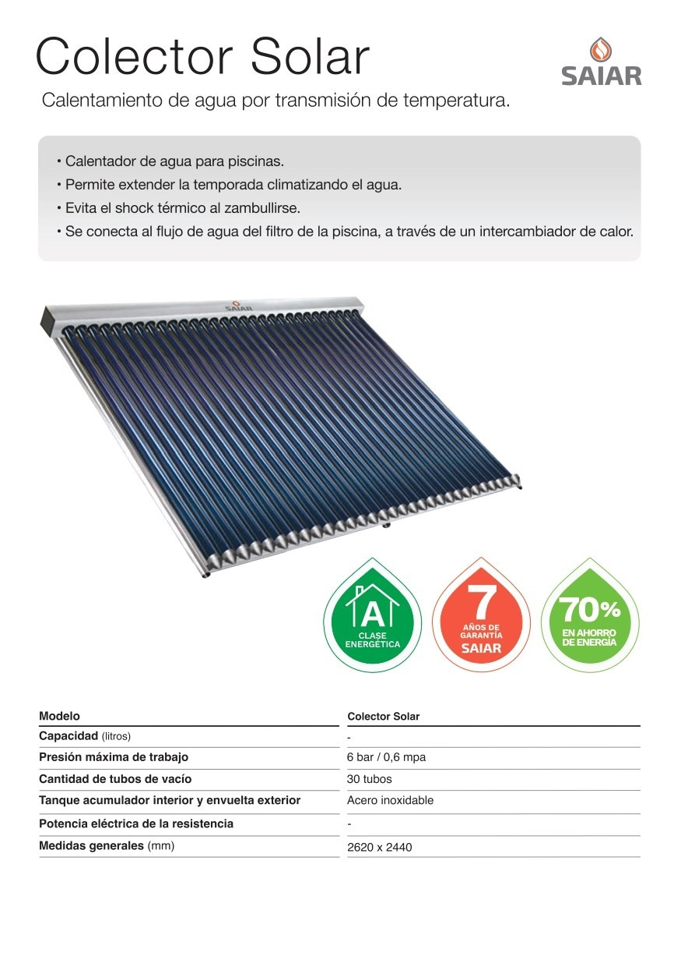


RHEEM SHERMAN SAIAR

ORIGINAL


REPUESTOS DE CALEFON









RH06
SD64539500
REPUESTO DE CALEFONES
PERILLA REGULACIÓN S7
-
14
L
RH07
SD64540700
REPUESTO DE CALEFONES
SENSOR TEMPERATURA 100º S7
-
7
L
RH08
SD64540500
REPUESTO DE CALEFONES
SENSOR TEMPERATURA 80º S7
-
L
7
RH09
SD64572700
REPUESTO DE CALEFONES
VÁLVULA DE SEGURIDAD PLÁSTICA R
-
S
-
7
L/14L
RH01
SD64573500
REPUESTO DE CALEFONES
FLOW
-
SWITCH BITRON R
-
14
L


RH02

SD64540900
REPUESTO DE CALEFONES
INTERRUPTOR ENCENDIDO APAGADO S7
-
R 14L



RH03
SD64541000
REPUESTO DE CALEFONES
ELECTROVÁLVULA S7 7LT



RH04
SD64539600
REPUESTO DE CALEFONES
ELECTROVÁLVULA S7 14L



RH05
SD64540800
REPUESTO DE CALEFONES
MODULO DE CONTROL BEYOND S7
-
L
7

3
3






RH10
SD74361000
REPUESTO DE SOLARES
ARO NEGRO DECORATIVO TSP
RH11
SD74131100
REPUESTO DE SOLARES
ARO NEGRO DECORATIVO TSS
RH12
SD74176800
REPUESTO DE SOLARES
O
-
RING DE SILICONA
RH13
SD34165000
REPUESTO DE SOLARES
RESISTENCIA 1 1/4

REPUESTOS DE TERMOTANQUES

SOLARES


RH14
SD342112C1
REPUESTO DE RECIDENCIALES
ÁNODO 120
RH15
SD342112A1
REPUESTO DE RECIDENCIALES
ÁNODO 050
RH16
SD342112D1
REPUESTO DE RECIDENCIALES
ÁNODO 160
RH17
SD342112D1
REPUESTO DE RECIDENCIALES
ÁNODO 150
RH18
SD342112H8
REPUESTO DE RECIDENCIALES
ÁNODO 055

REPUESTOS DE TERMOTANQUES

RESIDENCIALES



RH19
SD342112B1
REPUESTO DE RECIDENCIALES
ÁNODO 080
RH20
SD342112I8
REPUESTO DE RECIDENCIALES
ÁNODO 085
RH21
SD342112J8
REPUESTO DE RECIDENCIALES
ANODO TEPC125 NUEVO
RH22
SK00000150
REPUESTO DE RECIDENCIALES
CONJ GRIFO DE PURGA C/ROSETA
RH23
SK00000156
REPUESTO DE RECIDENCIALES
CONJ GRIFO DE PURGA FL



RH24
SK00000075
REPUESTO DE RECIDENCIALES
CONJUNTO QUEMADOR GASMASTER SA06 (RV
3143)
RH129
SD342914B1
REPUESTO DE RECIDENCIALES
CONJUNTO QUEMADOR VERTICAL ACERO INOXI-
DABLE VERTICAL
RH25
SD33026600
REPUESTO DE RECIDENCIALES
CONJUNTO CABLE ELECTRICO SAIAR
RH26
SK00000001
REPUESTO DE RECIDENCIALES
CONJUNTO TUBO D/BAJADA 120/130/135
RH27
SK00000005
REPUESTO DE RECIDENCIALES
CONJUNTO TUBO D/BAJADA 75/80/85/95





RH33
SD34243100
REPUESTO DE RECIDENCIALES
GRIFO DE PURGA 4R
RH34
SD34545700
REPUESTO DE RECIDENCIALES
GUARNICION DE RESISTENCIA
RH35
SD34312400
REPUESTO DE RECIDENCIALES
GUARNICION PARA RESISTENCIA 1"
RH36
SD343201I0
REPUESTO DE RECIDENCIALES
INYECTOR QUEMADOR SAIAR 120 GE (1,60 mm)
RH37
SD343201E0
REPUESTO DE RECIDENCIALES
INYECTOR TG
-
080
GN DE Ø2,
25


RH28
SD343222B5
REPUESTO DE RECIDENCIALES
CONJUNTO PILOTO
RH29
SD345373B0
REPUESTO DE RECIDENCIALES
CONJUNTO PILOTO CON TERMOCUPLA LARGA
RH30
SD344370B0
REPUESTO DE RECIDENCIALES
CONJUNTO PILOTO BAJO CONS. GN RH
RH31
SD34442500
REPUESTO DE RECIDENCIALES
CONSOLA PLASTICA P/TER/COML
RH32
SD34367800
REPUESTO DE RECIDENCIALES
PIEZOELECTRICO CON MAZA












RH38
SK00000138
REPUESTO DE RECIDENCIALES
KIT CONVERSION T120SA GN A GE
RH39
SK00000134
REPUESTO DE RECIDENCIALES

